2. Màn hình
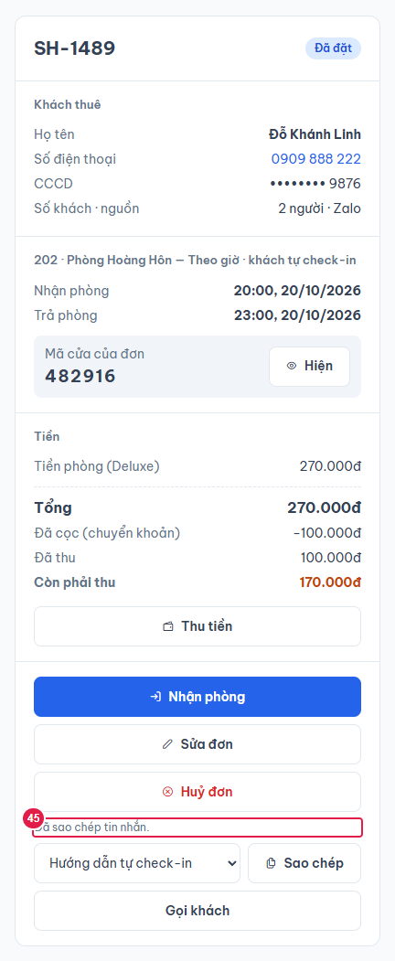
Ảnh 1. Đơn Đã đặt (khách tự check-in, Quản lý xem)
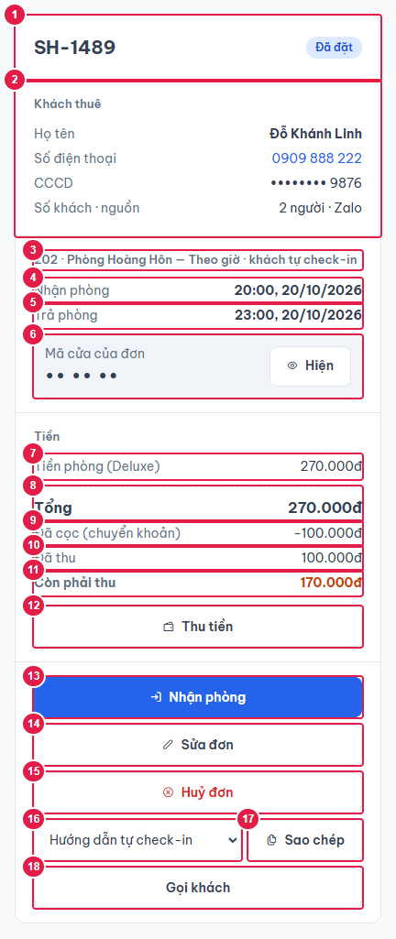

Ảnh 2. Đơn Đang ở có khoản thu thêm
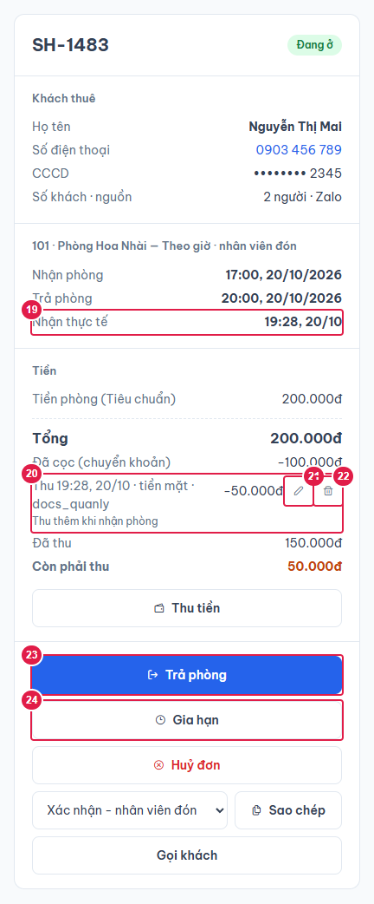

Ảnh 3. Form Thu tiền
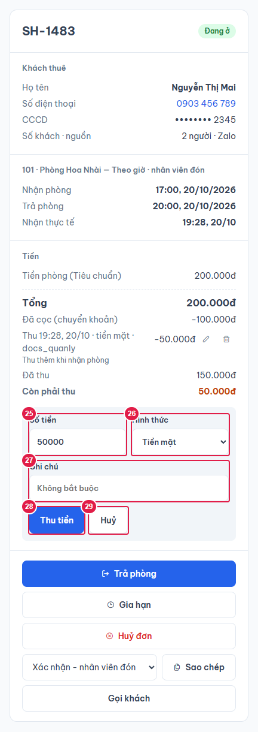

Ảnh 4. Form Trả phòng (đơn Quá giờ)
Mở bằng nút Trả phòng hoặc link ?action=checkout (nút xử lý nhanh).

Ảnh 5. Form Huỷ đơn

Ảnh 6. Đơn Đã huỷ
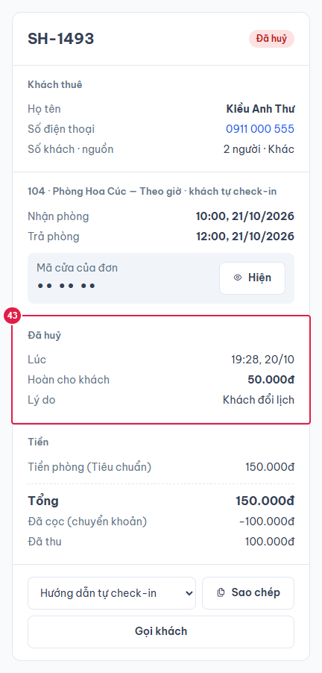

Ảnh 7. Nhân viên bấm Hiện mã cửa ngoài ca trực
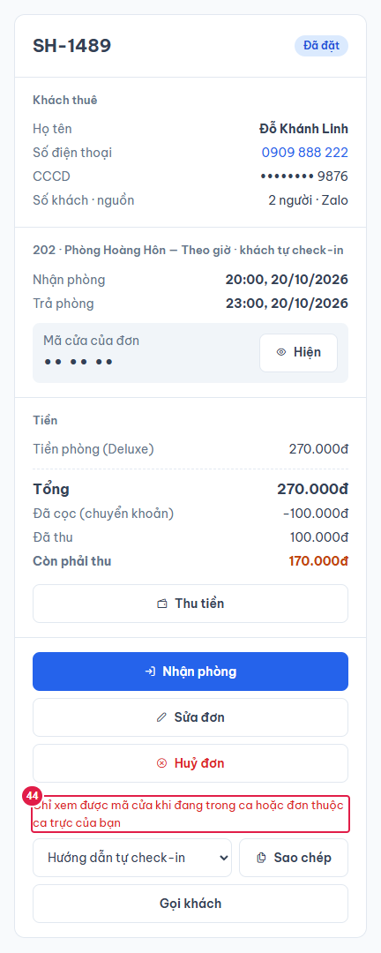

Ảnh 8. Sao chép tin nhắn (mẫu có mã cửa)
Sao chép mẫu có {ma_cua} luôn lấy mã cửa qua API → ghi nhật ký "Sao chép tin nhắn có mã cửa", đơn được tính là đã gửi mã.

4. Logic
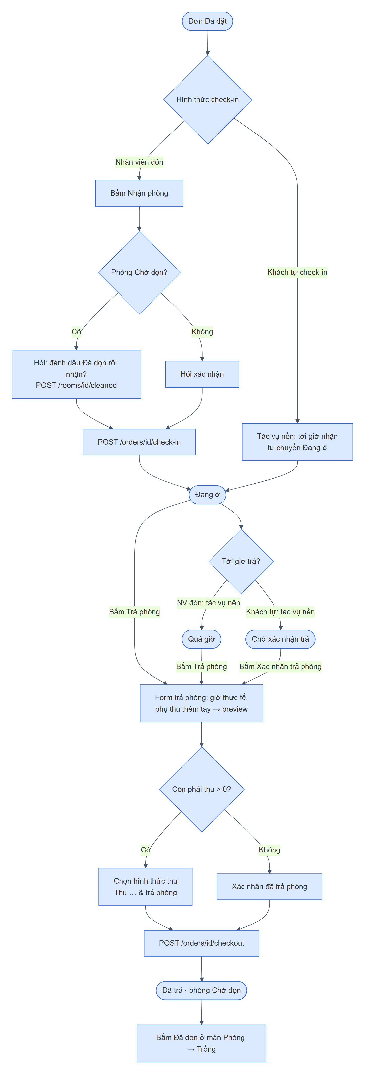
LOGIC CHI TIẾT ĐƠN
1. Khởi tạo (mỗi lần đổi orderId / autoAction)
1. | Đóng mọi form đang mở, xoá mã cửa đã hiện, thông báo cũ.
2. | Song song: GET /api/orders/{id}; GET /api/message-templates + GET /api/settings/homestay (chỉ tải 1 lần, dùng lại cho các đơn mở sau).
3. | Chọn sẵn mẫu tin nhắn: mẫu có defaultForCheckInMode = hình thức check-in của đơn; không có thì mẫu đầu tiên.
4. | GET /api/rooms/{roomId} lấy hướng dẫn nhận phòng hiện hành của phòng (biến {huong_dan}).
5. | Sau đó làm autoAction (nếu có): copy → sao chép tin nhắn; checkout → mở form trả phòng; extend → mở dialog Gia hạn (2 hành động sau chỉ khi đơn Đang ở / Quá giờ / Chờ xác nhận trả).
6. | Đơn không tồn tại: hiện lý do (vd "Đơn không tồn tại") thay vì khung trống.

2. Thao tác, API, quyền, nhật ký
Thao tác |  | Điều kiện hiện / quyền |  | API |  | Kết quả + nhật ký
Nhận phòng |  | Đơn Đã đặt; mọi vai trò |  | GET /rooms/{id} (xem Chờ dọn) → [POST /rooms/{id}/cleaned] → POST /orders/{id}/check-in |  | Đang ở, giờ nhận thực tế = bây giờ. Nhật ký CHECK_IN "Nhận phòng" (+ ROOM_CLEANED nếu dọn trước).
Trả phòng / Xác nhận trả |  | Đang ở, Quá giờ, Chờ xác nhận trả; mọi vai trò |  | POST /orders/{id}/checkout/preview (mỗi lần đổi) → POST /orders/{id}/checkout |  | Lưu giờ thực tế; thêm dòng phụ thu mới; tổng mới; còn phải thu > 0 thì tự thêm khoản thu "Thu khi trả phòng"; Đã trả; phòng Chờ dọn. Nhật ký CHECK_OUT "Trả phòng, thu {tiền} {hình thức}".
Thu tiền |  | Đơn chưa Đã trả/Đã huỷ, còn phải thu > 0; mọi vai trò |  | POST /orders/{id}/payments |  | Thêm khoản thu (người thu = tài khoản đăng nhập). Nhật ký PAYMENT_ADDED "Thu {tiền} {hình thức}".
Sửa khoản thu |  | Chỉ Quản lý (@PreAuthorize); đơn chưa Đã trả/Đã huỷ |  | PUT /orders/{id}/payments/{paymentId} |  | Nhật ký PAYMENT_UPDATED "Sửa khoản thu A thành B".
Xoá khoản thu |  | Chỉ Quản lý; hỏi lại |  | DELETE /orders/{id}/payments/{paymentId} |  | Nhật ký PAYMENT_DELETED "Xoá khoản thu …".
Huỷ đơn |  | Đã đặt / Đang ở / Chờ xác nhận trả (khách tự check-in); NV chỉ khi chưa có khoản thu ngoài cọc, không sửa số hoàn |  | GET /orders/{id}/cancel/preview → POST /orders/{id}/cancel |  | Đã huỷ, ghi lúc huỷ, số hoàn, lý do; khung giờ trống lại. Nhật ký ORDER_CANCELLED "Huỷ đơn, hoàn {tiền} — {lý do}". Không hoàn tác.
Hiện mã cửa |  | Đơn có mã cửa; Quản lý luôn được, NV khi đang trong ca hoặc thời gian ở của đơn giao với một ca của mình |  | GET /orders/{id}/door-code |  | Nhật ký DOOR_CODE_VIEWED "Xem mã cửa".
Sao chép tin nhắn |  | Mọi đơn; mẫu có {ma_cua} + đơn có mã cửa thì như Hiện mã cửa |  | GET /orders/{id}/door-code?forMessage=true (chỉ khi mẫu có {ma_cua}) |  | Ghi clipboard. Nhật ký DOOR_CODE_COPIED "Sao chép tin nhắn có mã cửa" → đơn tính là đã gửi mã (Tổng quan, thông báo).
Sửa đơn |  | Đơn Đã đặt |  | — (chuyển màn) |  | Mở /don-thue/{id}/sua (file 08).
Gia hạn |  | Đang ở, Quá giờ, Chờ xác nhận trả |  | — (mở dialog) |  | Dialog Gia hạn (file 09); xong cập nhật đơn đang xem.
Sau nhận/trả phòng, huỷ, gia hạn: phát sự kiện changed → màn cha (Đơn thuê, Lịch) tải lại. Thao tác đang chạy thì các nút chính bị khoá (acting).

3. Tính tiền khi trả phòng (OrderLifecycleService.computeCheckout)
1. | Lấy phụ thu đang dùng áp cho hạng phòng của đơn; tính bằng SurchargeCalculator với: giá mỗi giờ thêm = snapshot của đơn, giờ hẹn trả = checkOutAt, giờ trả thực tế = giờ nhập, phụ thu thêm tay đã chọn (phụ thu theo ngày và vượt khách đã cộng lúc tạo đơn, không tính lại).
2. | Quá giờ: trễ ≤ phút ân hạn (mặc định 15) → 0; quá ân hạn → tính từ giờ hẹn trả (không trừ ân hạn), làm tròn lên theo giờ × giá mỗi giờ thêm. Ví dụ trễ 30 phút → 1 giờ, 1 giờ 10 phút → 2 giờ.
3. | Tổng mới = tổng cũ + phụ thu mới (trả sớm không giảm tiền). Còn phải thu = max(0, tổng mới − đã thu).

4. Ghép tin nhắn (core/message-template.ts)
Biến |  |  | Giá trị
{ten_khach} {ma_don} |  |  | Tên khách; mã đơn SH-xxxx
{phong} {loai_thue} |  |  | "{số} · {tên phòng}"; theo giờ / qua đêm / theo ngày
{gio_nhan} {gio_tra} |  |  | "HH:mm, dd/MM/yyyy" giờ hẹn
{so_khach} {tong_tien} {da_coc} {con_phai_thu} |  |  | Số khách; tổng tiền; tiền cọc; còn phải thu (định dạng 1.250.000đ)
{ma_cua} |  |  | Mã cửa đã giải mã (lấy qua API khi sao chép); không có thì rỗng
{huong_dan} |  |  | Hướng dẫn nhận phòng hiện hành của phòng (không lưu theo đơn)
{ten_homestay} {dia_chi} {ban_do} {hotline} {wifi} {mat_khau_wifi} |  |  | Thông tin homestay ở Cài đặt
Biến không có trong danh sách giữ nguyên chữ {…}. App chỉ tạo nội dung để dán vào Zalo/SMS, không tự gửi.

5. Thông báo lỗi
Trường hợp |  |  |  | HTTP | Thông báo
Nhận phòng đơn không ở Đã đặt |  |  |  | 400 | Chỉ nhận phòng được đơn ở trạng thái Đã đặt
Trả phòng đơn không đang ở |  |  |  | 400 | Chỉ trả phòng được đơn đang ở
Giờ trả thực tế ≤ giờ nhận thực tế |  |  |  | 400 | Giờ trả thực tế phải sau giờ nhận thực tế
Còn phải thu mà không chọn hình thức |  |  |  | 400 | Chọn hình thức thu số tiền còn lại
Thu vượt tổng tiền |  |  |  | 400 | Tổng đã thu vượt tổng tiền của đơn
Thu/sửa tiền đơn đã trả hoặc đã huỷ |  |  |  | 400 | Đơn đã trả phòng hoặc đã huỷ, không sửa tiền được
Số tiền thu ≤ 0 (frontend) |  |  |  | — | Số tiền phải lớn hơn 0.
NV sửa/xoá khoản thu |  |  |  | 403 | Không có quyền thực hiện
Huỷ đơn ở trạng thái không cho phép |  |  |  | 400 | Đơn ở trạng thái này không huỷ được
NV huỷ đơn đã thu ngoài cọc |  |  |  | 403 | Đơn đã thu tiền ngoài cọc, chỉ Quản lý được huỷ
NV sửa số tiền hoàn |  |  |  | 403 | Chỉ Quản lý được sửa số tiền hoàn
Sửa số hoàn mà không nhập lý do |  |  |  | 400 / frontend | Phải nhập lý do khi sửa số tiền hoàn
Số hoàn > đã thu |  |  |  | 400 | Số tiền hoàn không được vượt số đã thu
NV xem mã cửa ngoài ca |  |  |  | 403 | Chỉ xem được mã cửa khi đang trong ca hoặc đơn thuộc ca trực của bạn
Đơn không tồn tại |  |  |  | 404 | Đơn không tồn tại

6. Sơ đồ luồng nhận – trả phòng

